Sheet1
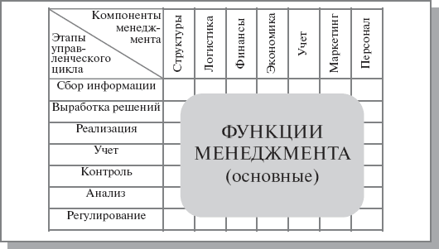
 | Финансы работодателя | Финансы фрилансера | Финансы отчислений | Деятельность работодателя | Деятельность фрилансера | Персонал | Размещаемый контент | Работа платформы | Конфликт сторон сделки | Совершение сделки
Контроль | + | + | + |  |  | + | + | + |  | +
Сбор информации |  |  |  |  |  |  | +
Анализ |  |  |  | + | + |  | + |  | + | +
Регулирование |  |  |  | + | + |  |  |  | + | +
Поддержка |  |  |  |  |  |  |  | +

